Copertina
Fondazione Distretto Rurale Giudicato di Arborea Loc. Gutturu Olias - Palmas Arborea (OR)

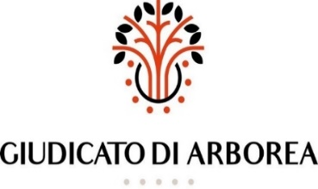

BILANCIO DI PREVISIONE 2022 E 2023

 | Il Presidente
 | Erbì Pietro Paolo

